část 2
Technická specifikace a cenová nabídka pro část 2

Číslo řádku | Dřevina | Typ | Rozpětí výšky nadzemní části podle přílohy (cm) | Obal | PLO | Předpokládaný požadavek v ks | Maximální cena za 1 ks bez DPH | Nabídková cena za 1 ks bez DPH | Cena celkem bez DPH

1 | Dub letní | Sazenice | 36-50cm | prostokořená saz. | 30 | 7,500 | 5.90 |  | 0
2 | Dub letní | Sazenice | 36-50cm | prostokořená saz. | 35 | 1,000 | 5.90 |  | 0
3 | Dub letní | Sazenice | 26-35cm | prostokořená saz. | 30 | 8,500 | 4.90 |  | 0
4 | Dub zimní | Sazenice | 26-35cm | prostokořená saz. | 30 | 121,800 | 5.50 |  | 0
5 | Javor mléč | Sazenice | 26-35cm | krytokořená saz. | 30 | 2,500 | 9.00 |  | 0
6 | Třešeň ptačí | Sazenice | 36-50cm | prostokořená saz. | 30 | 5,400 | 8.50 |  | 0
7 | Olše lepkavá | Sazenice | 36-50cm | prostokořená saz. | 30 | 200 | 5.90 |  | 0
Součty |  |  |  |  |  | 146,900 |  |  | 0

Uchazeč je povinen vyplnit všechny zeleně podbarvené buňky. Za správnost výpočtu je odpovědný pouze a jedině uchazeč. |  |  |  |  |  |  |  |  |  | FALSE

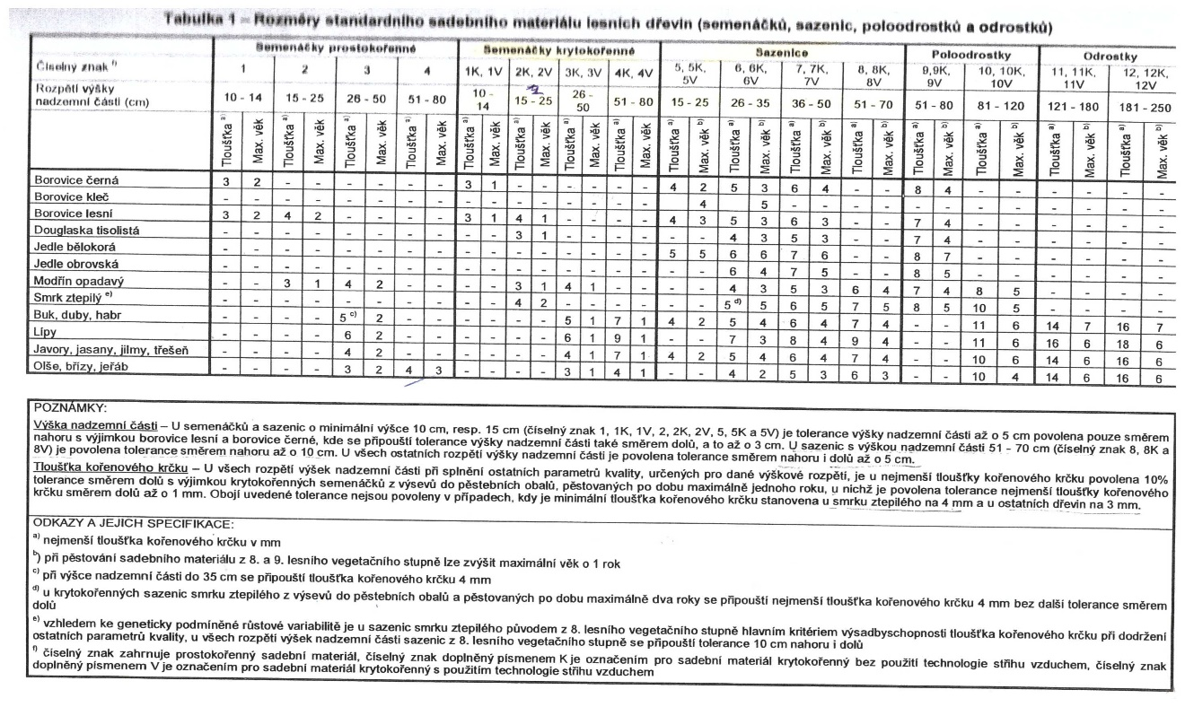
Zadavatel požaduje dodávku sazenic v rozsahu a předpokládaném množství uvedeném v tabulce výše při splnění technických požadavků podle tabulky "Parametry výsadbyschopného materiálu obvyklé obchodní jakosti". Sadební materiál bude dodán v souladu s ČSN 48 2115 v aktuálním znění.

